Sheet2
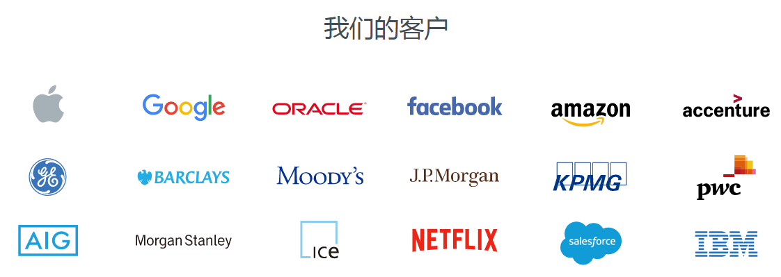

编写UDF函数需要注意的点 | a）需要继承org.apache.hadoop.hive.ql.UDF。 b）需要实现evaluate函数。 c）evaluate函数支持重载。
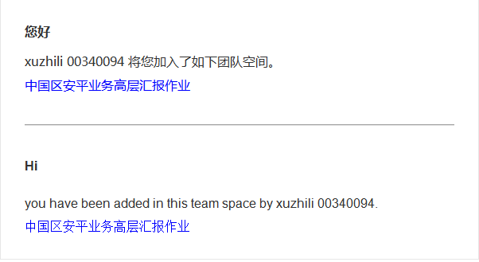
lateral view 与 explode | explode lateral view

Onedata集群
Nodes
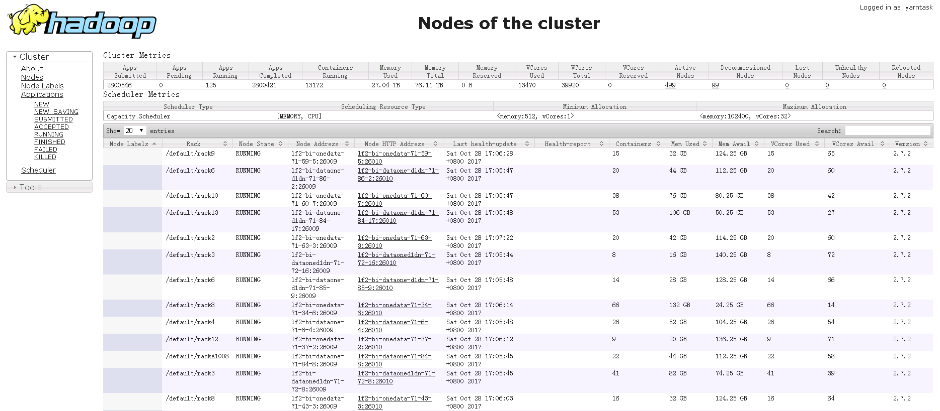

Applications
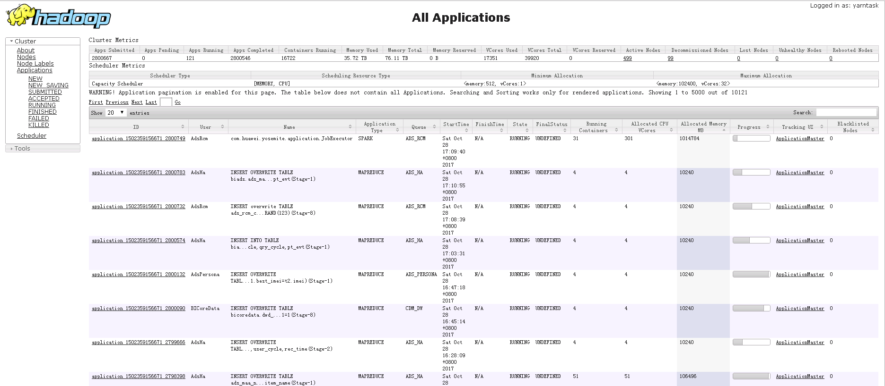

ACCEPTED applications
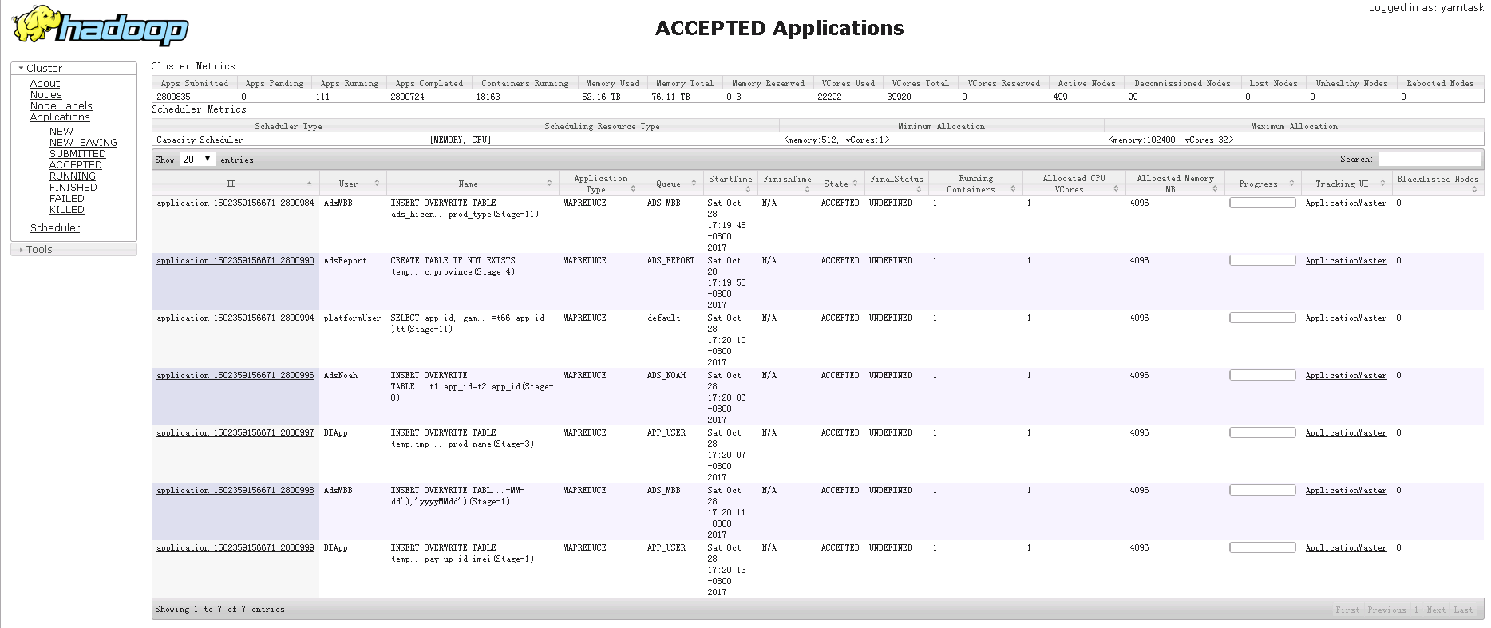

20171102上午集群资源紧张

集群情况如下：1.点application

2.点TrackingURL 或点击Logs查看任务日志
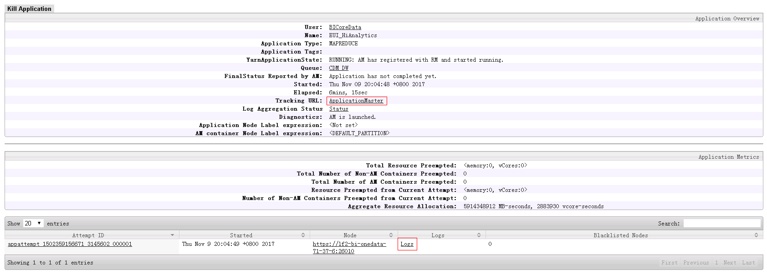

3.点Job_ID

4.点Configuration进入 或点击Map和Reduce查看执行进度和详情

5.查看配置项和详情

6.查看Map任务详情

7.查看Task的详情

Spark初始化
Spark on Yarn
Spark初始化
1.每个Spark应用都由一个驱动器程序来发起集群上的各种并行操作。驱动器程序包含应用的main函数，并且定义了集群上的分布式数据集，以及对该分布式数据集应用了相关操作。

2.驱动器程序通过一个SparkContext对象来访问spark,这个对象代表对计算集群的一个连接。（比如在sparkshell启动时已经自动创建了一个SparkContext对象，是一个叫做SC的变量。(下图，查看变量sc)

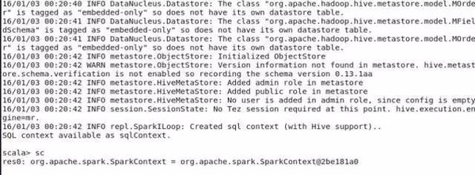

3.一旦创建了sparkContext，就可以用它来创建RDD。比如调用sc.textFile()来创建一个代表文本中各行文本的RDD。（比如vallinesRDD = sc.textFile(“yangsy.text”),val spark = linesRDD.filter(line=>line.contains(“spark”),spark.count()） 执行这些操作，驱动器程序一般要管理多个执行器,就是我们所说的executor节点。

4.在初始化SparkContext的同时，加载sparkConf对象来加载集群的配置，从而创建sparkContext对象。 从源码中可以看到，在启动thriftserver时，调用了spark- daemon.sh文件，该文件源码如左图，加载spark_home下的conf中的文件。

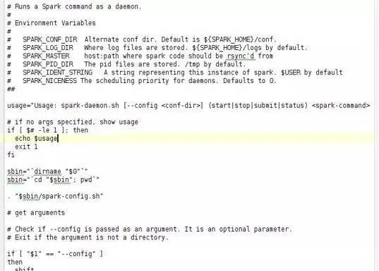

（在执行后台代码时，需要首先创建conf对象，加载相应参数， val sparkConf = newSparkConf().setMaster("local").setAppName("cocapp").set("spark.executor.memory","1g"), val sc: SparkContext = new SparkContext(sparkConf))

